#01_Ref
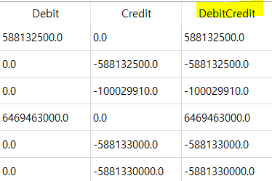
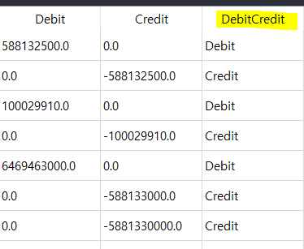
1. 시나리오 5번(NonSAP) JE Line 쿼리 - [DebitCredit] 열 생성할 때 큰 따옴표(")를 작은 따옴표(')로 수정
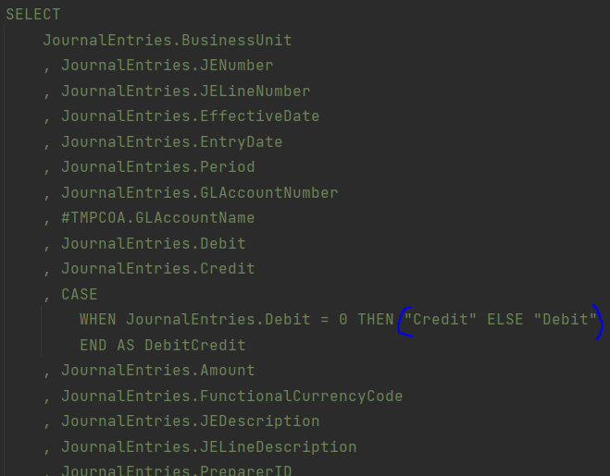

> 큰 따옴표(")로 별칭을 지정하면 쿼리가 별칭이 아닌 해당 열의 값으로 인식하는 것 같습니다.

#02_Ref
2. 시나리오 5번(NonSAP) 필수 입력값 "Account.xlsx" 파일 內 "생성일자", "계정코드" 열 이름만 있고 요소는 비어 있는 경우 예외처리
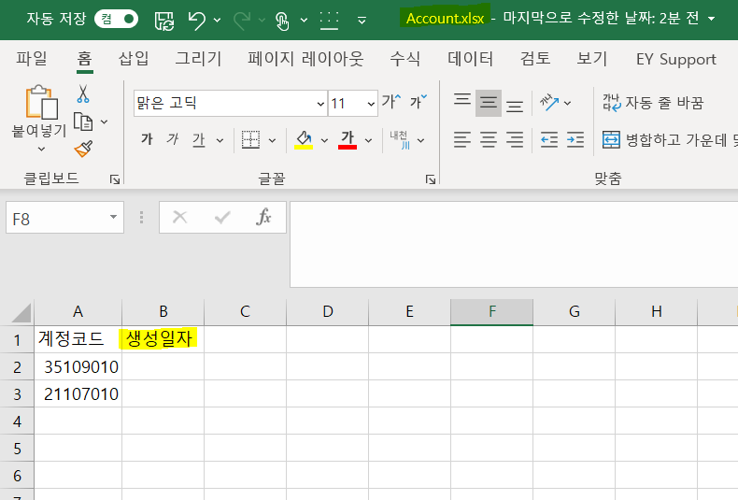

> 지금은 1) Account.xlsx 파일 전체가 비어있는지, 2) "계정코드", "생성일자" 필드명이 있는지만 확인하고 있습니다.

#04_Ref
4. 메인 레이아웃 [Data] 그리드에 추출되는 데이터 다중 선택 후 copy 가능하도록 기능 변경
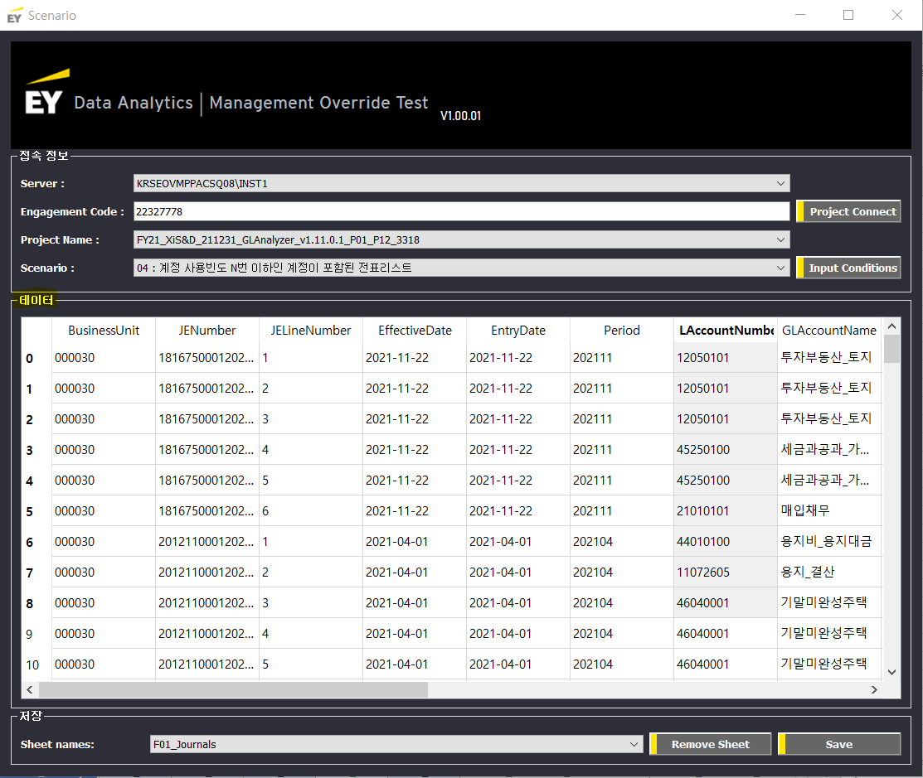

> 지금은 여러 값을 선택 후 copy 해도 하나의 값만 paste 되고 있습니다.

#07_Ref
7. global 변수(ex. checked_name) 사용하지 않아도 되는 부분 지역 변수로 바꾸기
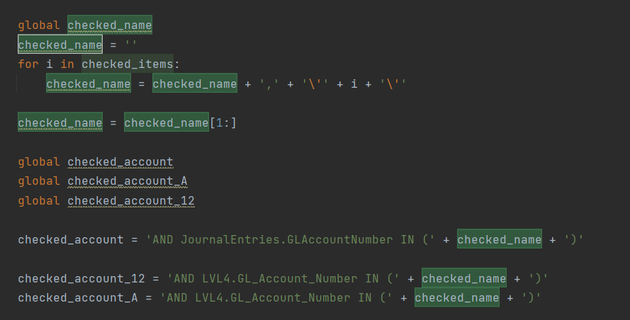

> checked_name와 같이 동일 scope에서 사용하는 변수는 local 변수로 선언할 수 있습니다.

